study—plan
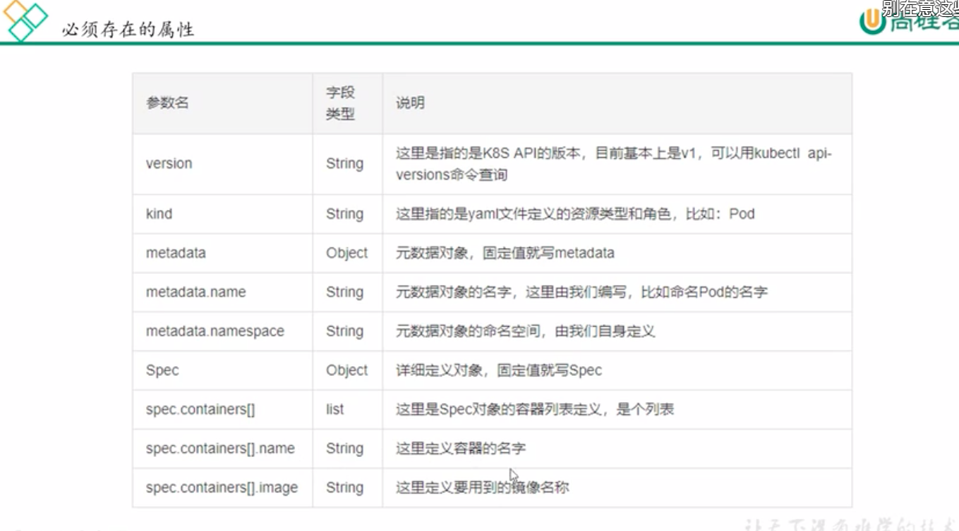
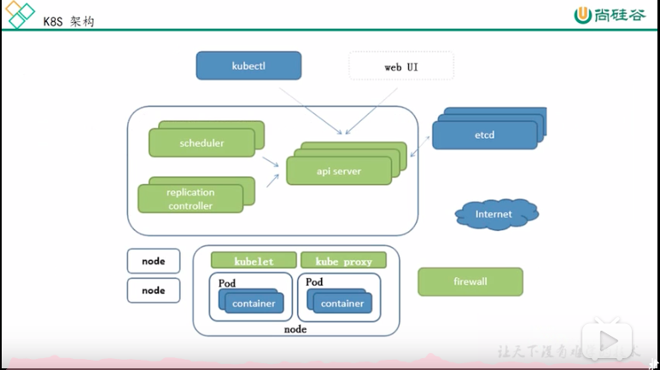
内容 | 是否完成目标
1.典型的k8s集群包含一个master，多个node。Master是集群控制中心，node是提供资源节点 2.master运行着多个进程，包括面向用户的api服务、负责维护集群状态的controller manager , 负责集群调度任务的scheduler 3.node运行着node状态和master通信的kubelet，以及实现集群网络服务的kube-peoxy |  | master:api,controller manager,scheduler node:kubelet,kube-peoxy

You should now deploy a pod network to the cluster. Run "kubectl apply -f [podnetwork].yaml" with one of the options listed at: https://kubernetes.io/docs/concepts/cluster-administration/addons/ Then you can join any number of worker nodes by running the following on each as root: kubeadm join 154.211.161.217:6443 --token j0furf.yhuqvgitllabzej8 \ --discovery-token-ca-cert-hash sha256:abb816280e6a2de0e6b7f06b271db63e688bc74d19d531ab58a2750263584b0d

什么是pod，控制器类型，，网络通信模式
构建k8s集群
资源清单的语法 pod的完整生命周期
各种控制器的特点，使用方式
服务发现是什么鬼？ svc 原理及其使用构建方式
调度器原理，能自由的调度pod
安全，集群的认证，鉴权，访问控制，原理，及其流程
HELM的使用，原理，模版
能够构建高可用k8s集群

etcd 可信赖的（天生自带高可用）分布式键值存储服务，它能够为整个分布式集群存储数据，协助分布式集群正常运转 v2版本---memory v3版本 database |  | http server raft-》wal》entry》shapshot 存储了集群的所有参数信息
api server 所有服务访问统一入口
replication 维持副本期望数目
scheduler 负责接受任务，选择合适的节点去分配任务
node |  | kubelet kube-proxy container kubelet----操作docekr，维护pod的生命周期 kube proxy 实现pod之间的网络通信通过操作 防火墙
coreDNS |  | 可以为集群中的svc创建一个ip-域名对应解析关系
DASHBOARD |  | 为集群提供一个B/S的访问结构体系
INGREDD CONTROLLER |  | 可以实现七层代理
federation |  | 跨集群的k8s统一管理
prometheus |  | 提供k8s监控
elk |  | 日志分析

pod 同一个pod中的容器，共享同一个网络栈，同一个存储空间 |  | 自主式pod 控制器管理的pod pause容器，同一个pod中都共用pause的网络栈，比如pod A中有nginx，php的两个容器， 然后可以使用proxy_pass到localhost到php
ReplicationController--确保容器数量保持在用户定义的副本数量 replicaset 同上，增加了selector，批量操作 deployment 同上，增加的滚动更新但是不负责pod创建，工作原理是创建reokucaset来工作的
HPA 根据监控的指标自动扩容，删减容器资源
statefulset 为了解决有状态的服务问题
demonset 确保全部（或者一些）NODE上运行一个pod的副本，当有node加入集群 时也会为他们新增一个pod，当有node从集群中移除时，这些pod也会被回收 删除daemonset 将会删除他创建的所有pod
job 批处理任务，保证批处理任务的一个或者多个pod成功结束
flannel 让集群中不同节点主机创建的docker都具有全集群唯一的虚拟ip地址 在这些ip地址之间建立一个覆盖网络（overlay network）通过这个覆盖网络将数据包 原封不懂的传递到容器
etcd与flannel etcd存储管理flannel可分配的IP地址资源 监控etcd中每个pod的实际地址，并在内存中建立维护pod节点路由表
kubeadm token create 重新生成新的token
openssl x509 -pubkey -in /etc/kubernetes/pki/ca.crt | openssl rsa -pubin -outform der 2>/dev/null | openssl dgst -sha256 -hex | sed 's/^.* //' 获取ca证书的hash值
kubeadm join masterIP:端口 --token 你的token --discovery-token-ca-cert-hash sha256:你的hash值
一步到位的获取加入节点的命令： kubeadm token create --print-join-command
kubectl get pod -n kube-system 获取k8s系统空间的配置信息
kubectl get deployment 获取副本的名称？
kubectl scale --replicas=3 deployment/nginx-test1 调整副本中的期望值
pod在自己的node节点能访问，其他node，master节点无法访问？
ipvsadm?

集群资源分类 名称空间级别：按照名称空间来分类，不再同一个名称空间的资源是无法发现的 比如用kubeadm安装k8s的时候，kubectl get pod是获取不到kube-system的名称 空间下的资源的 集群级别：role，定义后，整个集群都能看见，跨名称空间也可以发现 元数据型：
yaml文件语法： 1.缩进不允许使用tab键，只允许使用空格 2.缩进的空格数目湖重要，只要相同层级的元素左侧对齐即可 3.#表示注释 4.数据结构有，对象，数组，纯量---对象键值对的集合又称为映射哈希字典 数组，一组按次序排列的值，又称为序列，列表。纯量，单个的，不可再分的值
kubectl describe pod pod名字 显示详细信息pod
kubectl log pod名字 -c 容器名字 显示容器日志
kubectl delete pod pod名字 删除pod
kubectl create -f pod.yaml 以yaml文件创建pod

k8s的网络模型假定来所有的pod都在一个可以直接连通的扁平的网络空间 在GCE(google compute engine)里面是现成的网络模型，而在私有云搭建k8s 需要自己实现网络假定，将不同节点的docker容器之间的访问先打通

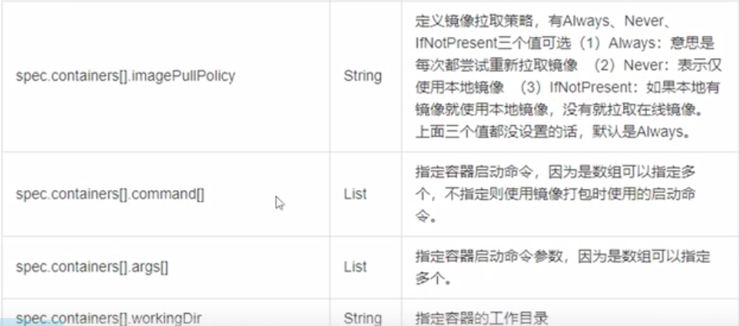

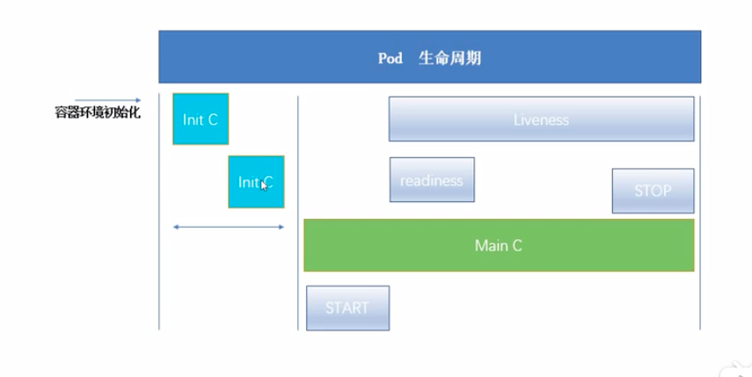

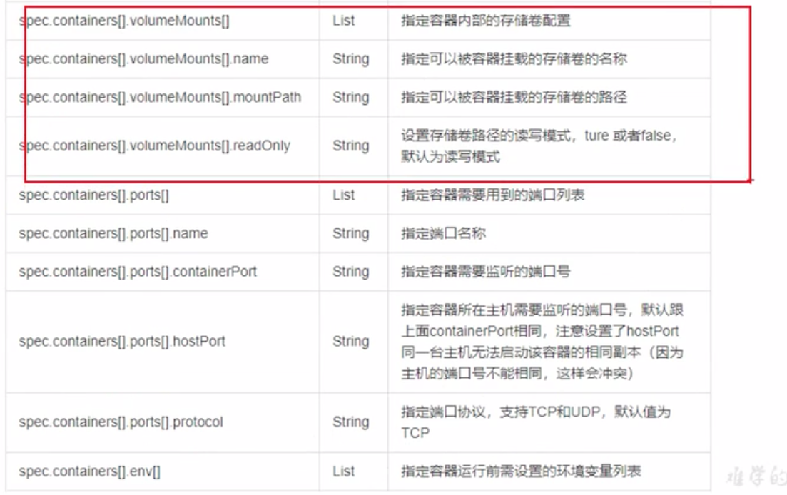

在pod启动过程中，init容器回按照顺序在网络和数据卷初始化之后启动，每个 容器必须在下一个容器启动之前成功退出
如果由于运行时或者失败退出，将导致容器启动失败，会根据pod的restartpolicy 指定的策略进行重试，如果pod的restartPolicy设置为always，init容器失败时 会使用restartpolicy策略
在所有的init容器没有成功之前，pod将不会变成ready状态 init的容器的端口将不会在service中进行聚集，正在初始化中的pod处于pending状态 但是应该会讲initializing状态设置为true
如果pod重启，所有的init熔体去必须重新执行
对init容器spec的修改被限制在容器image字段，修改其他字段都不会生效，更改init容器的image字段，等价于重启该pod
pod启动的第一个容器是pause，网络，数据卷初始化是在pause中完成的
探针是由kubelet对容器执行的定期诊断，要执行诊断，kubelet调用由容器实现的 handler，有三种类型的处理程序
execaction在容器内执行指定命令，如果命令退出的返回码为0，则认为诊断成功
TCPsocketaction：对指定端口上的容器ip地址进行tcp检查如果端口打开，则诊断成功
httpgetaction对指定的端口和路径是那个的容器ip地址执行http get请求，如果响应状态码大于等于200且小于400，则诊断成功
诊断结果，成功，失败，未知
探测方案 livenessProbe 指示容器是否在运行，如果探测存活失败，则kubelet会杀死容器 并且容器将受到重启策略影响，如果不提供存活探针，则默认为succes
readlinessProbe 指示容器是否准备好服务请求，如果探测失败，端点控制器将从与pod匹配的所有service的端点中删除该pod的ip地址。初始默认为failure。如果容器不提供就绪探针，默认状态为success
控制器类型 相当于一个状态机，用来控制pod的具体状态和行为 RC(ReplicationController)和RS(ReplicaSet) 、Deployment，DaemonSet、Job、CronJob、CronJob Spec、 StatefulSet |  | RC(ReplicationController)和RS(ReplicaSet) RC用来确保容器应用的副本数始终保持在用户定义的副本数，如果又容器自动退出，会自动创建新的POD来代替也会回收异常多余出来的容器 RS和RC没有本质的不同，RS支持集合式的selector Deployment 为 Pod 和 ReplicaSet 提供了一个声明式定义(declarative)方法，用来替代以前的ReplicationController 来方便的管理应用。典型的应用场景包括： 定义Deployment来创建Pod和ReplicaSet 滚动升级和回滚应用 扩容和缩容 暂停和继续Deployment

网络 service网络是什么？ |  | k8s的网络模型假定来所有的pod都在一个可以直接连通的扁平的网络空间 在GCE(google compute engine)里面是现成的网络模型，而在私有云搭建k8s 需要自己实现网络假定，将不同节点的docker容器之间的访问先打通 同一个pod之间的多个容器之间因为pause，通过lo端口通信 同主机的pod直接通过网桥，在本机完成转换 各个pod之间通过overlay network通信 pod到外网查找路由表到宿主机上，iptables执行msq snat转换然后向外网发送请求 pod至service通过iptables或者lvs转发 外网到pod通过service转发
- |  | flannel 是coreos团队针对k8s设计的网络服务，让集群中不同节点创建的docker容器都具有全集群唯一的虚拟ip地址 而且还能在这些ip地址之间简历一个覆盖网络 overlay netwoek 通过这个覆盖网络，将数据包原封不懂的传递到目标容器内 etcd会存储flannel可分配的IP地址段资源 监控etcd中每个pod的实际地址，并在内存中建立维护pod节点路由表
容器的状态 |  | 挂起 Pending pod已被k8s系统接受，但有一个或多个容器镜像尚未创建，等待时间包括调度pod的时间和通过网络下载镜像的时间 运行中 Running 该pod已经绑定到了一个节点上，pod的所有容器已经被创建，至少有一个容器在运行，或者处于启动或重启的状态 成功 Succeeded pod所有的容器都被成功启动，并且不会再重启 失败 Failed 未知 Unknown

SVC service clusterIp，默认类型，自动分配一个仅在集群内部可以访问的虚拟ip nodeport，在clusterIP基础上为service在每台机器上绑定一个端口，这样就可以通过 node-port来访问服务 loadbalancer，在nodeport的基础上，借助cloudprovider创建一个外部负载均衡器，将 请求转发到node：ip externalName，把集群外部的服务引入到集群内部来，在集群内部直接使用 |  | 这种svc只支持4层负载均衡

存储 configmap secred volume PV，PVC |  | configmap：1.使用目录创建2.使用文件创建3.指定名称和键值 一种用途是通过configmap注入环境变量到pod中 一般用于配置中心的作用
 |  | secred一般用于敏感信息，镜像仓库的认证作用
 |  | volume emptydir：空卷，和pod同存，容器崩溃时此卷时安全的，只有在pod被销毁时数据才会丢失 hostPath：将主机节点的文件系统中的文件或目录挂载到集群中

scheduler 是kubernetes的调度器，把定义的pod分配得到集群的节点上

api server 是集群内部各个组件通信的中介，也是外部控制的入口，所以安全机制基本是围绕保护api server 来设计的k8s使了认证authentication------鉴权authorization-----准入控制adminssincontrol 双向认证 |  | 认证方式 http token http base 用户名+密码 https证书认证
kubeconfig |  | kubeconfig文件包含集群参数（CA证书，API server地址），客户端参数，通过指定不同的kubeconfig文件可以切换到不同的集群
ServiceAccount |  | pod中的容器访问API因为pod创建，销毁是动态的，所以pod访问API Server使用的是serviceAccount方式

Helm 本质是让k8s的应用管理可配置，能动态的生成，通过动态生成k8s资源清单文件，deployment.yaml,service.yaml.然后调用kubctl自动执行k8s资源部署 是官方提供的类似于yum的包管理器，部署环境的流程封装，有两个重要概念 chart和release |  | chart是创建一个应用的信息集合，包括各种k8s对象的配置模版，参数定义，依赖关系文档说明等，chart是应用部署的自包含逻辑单元可以将chart想像成aptyum中的软件安装包 release 是chart运行实例，代表了一个正在运行的应用，当chart被安装到k8s集群，就生成了一个release，chart能够多次安装到同一个集群，每次安装都是以恶release

